Planilha1
Excel Expert

Aula: |  | SEGURANÇA EM PLANILHAS
•Proteção de nível de planilha não serve como um recurso de segurança. Ele simplesmente impede que os usuários modifiquem células bloqueadas dentro da planilha.
• Proteger a planilha é diferente de proteger um arquivo ou pasta de trabalho do Excel com uma senha. Confira outras informações abaixo:
Para bloquear o arquivo de modo que outros usuários não consigam abri-lo, confira Proteger um arquivo do Excel.
• Para impedir que os usuários adicionem, modifiquem, movam, copiem ou ocultem/reexibam planilhas dentro de uma pasta de trabalho, confira Proteger uma pasta de trabalho.
• Para saber a diferença entre proteger um arquivo, planilha ou pasta de trabalho do Excel, confira Proteção e segurança no Excel.

 | 1º | Proteger Pasta de Trabalho
 | 2º | Proteção de Planilha
 | 3º | Proteger Celula

Exemplo 1
Empresa |  | Alpha | Beta | Omega | Andrômeda | Avalon | Total Grupo
Janeiro |  | R$ 3,000.00 | R$ 2,900.00 | R$ 2,800.00 | R$ 3,300.00 | R$ 1,500.00 | R$ 13,500.00
Fevereiro |  | R$ 2,600.00 | R$ 3,250.00 | R$ 3,000.00 | R$ 2,950.00 | R$ 2,500.00 | R$ 14,300.00
Março |  | R$ 2,800.00 | R$ 2,600.00 | R$ 3,000.00 | R$ 2,700.00 | R$ 3,700.00 | R$ 14,800.00
Abril |  | R$ 3,100.00 | R$ 3,000.00 | R$ 2,900.00 | R$ 3,300.00 | R$ 2,200.00 | R$ 14,500.00
Maio |  | R$ 2,500.00 | R$ 2,900.00 | R$ 3,300.00 | R$ 3,500.00 | R$ 3,000.00 | R$ 15,200.00
Junho |  | R$ 2,350.00 | R$ 2,350.00 | R$ 3,000.00 | R$ 5,350.00 | R$ 1,200.00 | R$ 14,250.00
Julho |  | R$ 3,800.00 | R$ 3,000.00 | R$ 9,300.00 | R$ 3,000.00 | R$ 2,010.00 | R$ 21,110.00
Agosto |  | R$ 7,000.00 | R$ 8,500.00 | R$ 2,600.00 | R$ 2,800.00 | R$ 3,500.00 | R$ 24,400.00
Setembro |  | R$ 3,100.00 | R$ 3,150.00 | R$ 3,200.00 |  | R$ 2,800.00 | R$ 12,250.00
Outubro |  |  | R$ 2,500.00 | R$ 2,800.00 | R$ 3,100.00 | R$ 3,000.00 | R$ 11,400.00
Novembro |  | R$ 3,000.00 | R$ 3,000.00 | R$ 3,100.00 | R$ 2,650.00 | R$ 2,900.00 | R$ 14,650.00
Dezembro |  | R$ 3,200.00 | R$ 3,000.00 | R$ 2,900.00 | R$ 3,600.00 | R$ 3,200.00 | R$ 15,900.00
Total |  | R$ 36,450.00 | R$ 40,150.00 | R$ 41,900.00 | R$ 36,250.00 | R$ 31,510.00 | R$ 186,260.00

 |  | Empresa | Total
 |  | Avalon | R$ 31,510.00
 |  | Omega | R$ 41,900.00

Planilha2
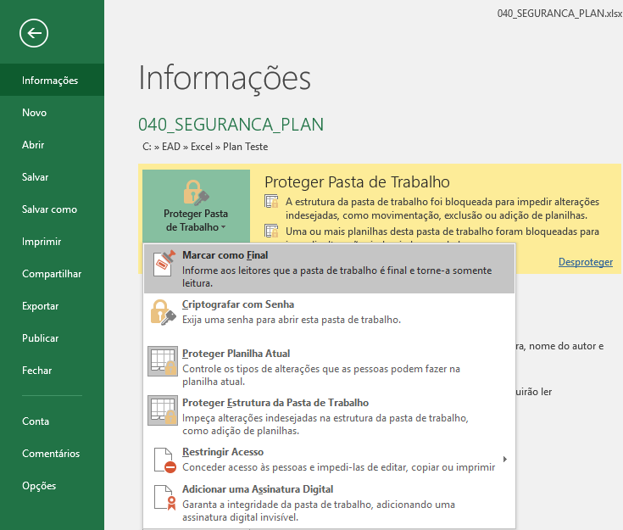
Nível de arquivo: refere-se à capacidade de bloquear o arquivo do Excel, especificando uma senha para que os usuários não podem abrir ou modificá-lo. Você tem duas opções:
Marcar como Final: Use esta opção se quiser marcar o arquivo do Excel como a versão final e quiser impedir outras alterações por outros usuários. Para obter mais informações, consulte Adicionar ou remover proteção no seu documento, pasta de trabalho ou apresentação.
Criptografia de arquivo: quando você escolhe essa opção, você especificar uma senha e bloquear o arquivo do Excel. Isso impede que outros usuários abrindo o arquivo. Para obter mais informações, consulte proteger um arquivo do Excel.
Definir uma senha para abrir ou modificar um arquivo: você especificar uma senha para abrir ou modificar um arquivo. Use esta opção quando você precisa dar somente leitura ou editar o acesso a diferentes usuários. Para obter mais informações, consulte proteger um arquivo do Excel.
Restringir acesso: se sua organização tiver permissões configuradas usando o gerenciamento de direitos de informação (IRM), você pode aplicar as permissões de IRM disponíveis ao seu documento. Para obter mais informações, consulte Adicionar ou remover proteção no seu documento, pasta de trabalho ou apresentação.
Assinatura digital: você pode adicionar assinaturas digitais para o seu arquivo do Excel. Para obter mais informações, consulte Adicionar ou remover uma assinatura digital em arquivos do Office.

